8.3
 |  | CORPORACIÓN DEL SEGURO DE DEPÓSITOS, FONDO DE LIQUIDEZ Y FONDO DE SEGUROS PRIVADOS
 |  | PROMEDIO DE DÍAS UTILIZADOS PARA LA ATENCIÓN DEL PAGO DE SEGURO DE DEPÓSITOS

 | <- Volver a índice

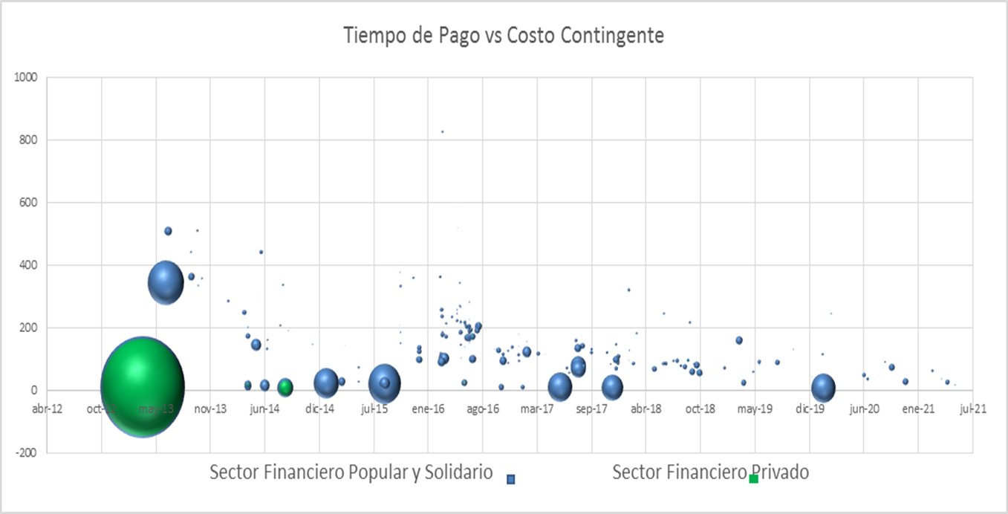

 | Notas
 | (1) Corresponde a Bases de Datos Originales (BDD)
 | Fuente: COSEDE

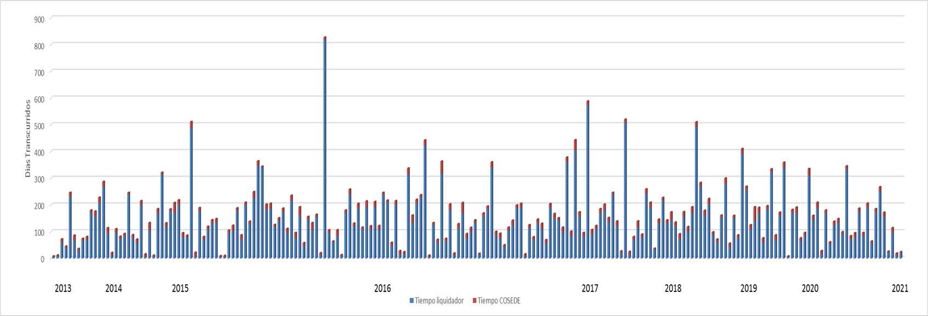

Promedio Días Resolución

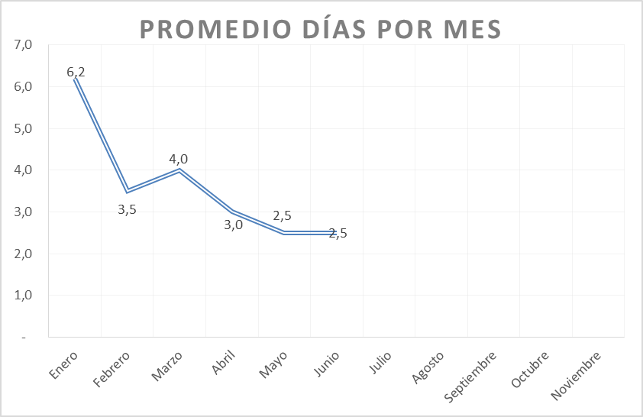

 | * En el mes de julio 2021 no se presentaron Base de Datos Originales y Base de Datos Modificatorias.
 | * El promedio de dias de Enero a Julio 2021 es 3,6 días.

